Main
 | Cena | 33.9 | Q3 25 | SIT/EUR | 1 | 239.64
 | Delnice | 8 | Q3 25
 | MC | 273.9
 | Cash | 60.55
 | Debt | 0.02
 | EV | 213.37

 | Founded | 1873
 | Industry | Chemicals
 | Products | TiO2, Praskasti Lak, Masterbatch, Agro, chemical processing, H₂SO₄, Polimer
 | CEO | Ales Skok
 | IR Head | Filip Kozelnik
 | CTO/VP | Nikolaja Podgoršek Selič
 | Employees | 730
 | HQ | Kidričeva 26
 |  | 3001 Celje

 | Odorless, tasteless, potentnial airborne carcinogen
 | titanium(IV) oxide (rutile),High REFRACTIVE INDEX, Greater Durability, PVC windows, Automotive
 | titanium(IV) oxide (anatase), Food, Photocatalysis

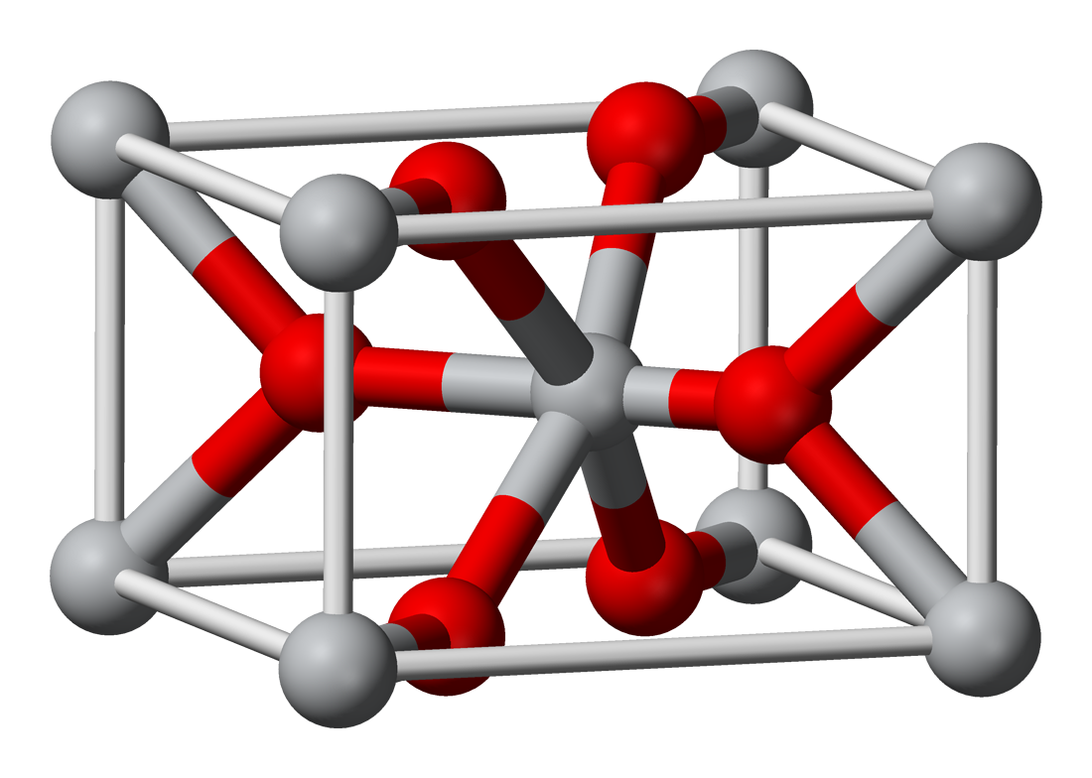
 | Chloride vs Sulfite process, IMPORTANT |  | China vs US &EU

 | Ilemnite ore

Are the chinese gonna fuck us here also

Holders
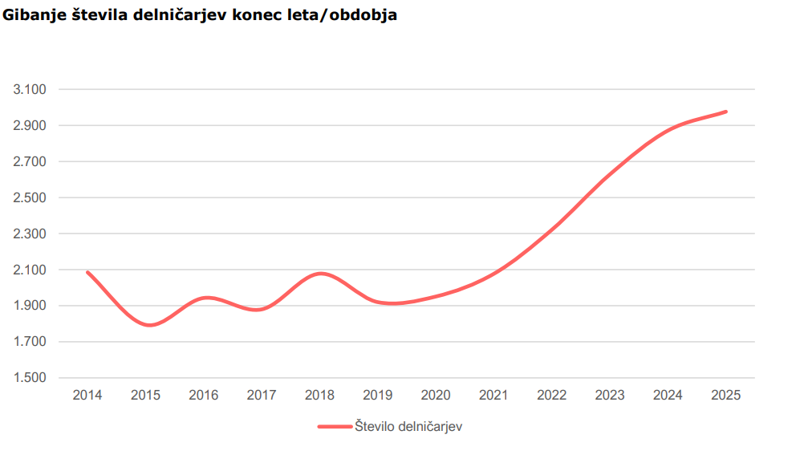
Holdder | Shares | Mkt. val. | Percentage
SDH | 1.97454 | 66.936906 | 24.4%
Modra Zavarovalnica | 1.62963 | 55.244457 | 20.2%
OTP Banka | 0.400819 | 13.5877641 | 5.0%
TR5 | 0.364963 | 12.3722457 | 4.5%
Lastne Delnice | 0.298404 | 10.1158956 | 3.7%
Prvi Pokojninski sklad | 0.16705 | 5.662995 | 2.1%
Raifeissen Bank | 0.15734 | 5.333826 | 1.9%
InterCapoital Securities | 0.08321 | 2.820819 | 1.0%
Generali SouthEast | 0.075567 | 2.5617213 | 0.9%
Zagrebačka banka | 0.06956 | 2.358084 | 0.9%
NLB Sklad | 0.066836 | 2.2657404 | 0.8%
Notranji delničarji | 0.059715 | 2.0243385 | 0.7%
Zunanji delničarji | 1.967083 | 66.6841137 | 24.3%
Ostali | 0.764462 | 25.9152618 | 9.5%

Total = Mkt. cap |  | 273.8841681

Process
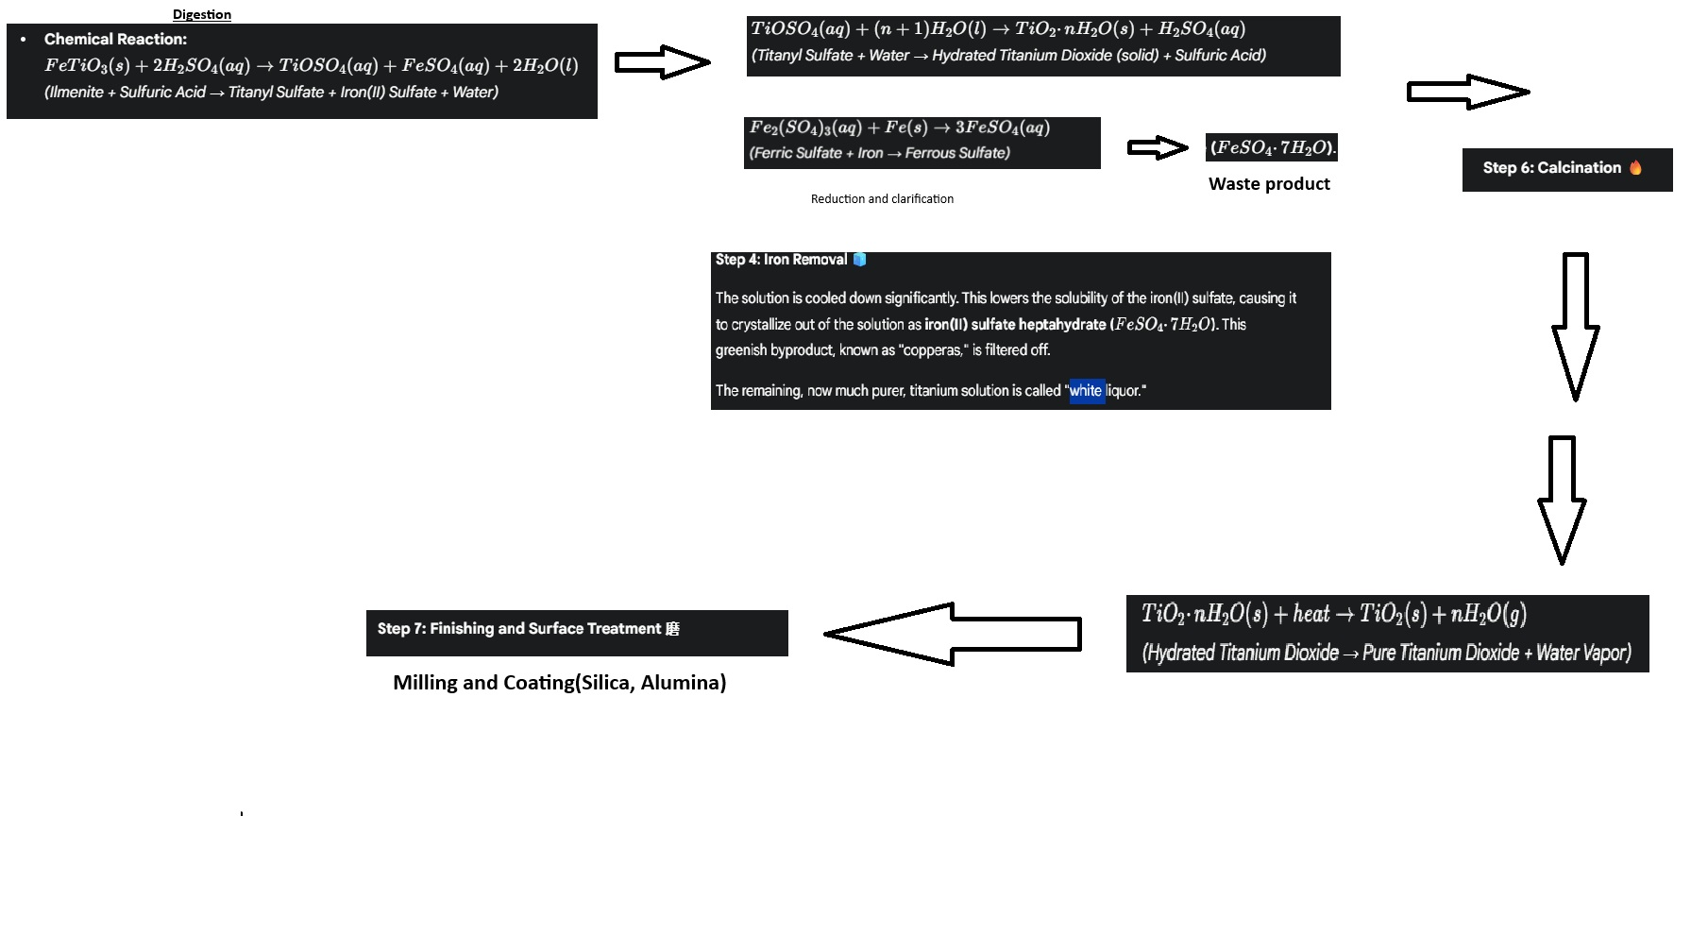
Lastnosti | Sulfat | Chloride
Surovina | Low-grade ilmenite/ Ti slag | Rutile, synthetic rutile, slag
Reagent | H2SO4 | Cl2
Odpad | acidic Iron sulfate | metal cholrides [small volume]
Tip procesa | Batch | Zvezno
Kvaliteta produkta | Godd/decent | Top shit, brighter rutile pigment
Okoljski vpliv | HIGH | LOW

